Planilha1
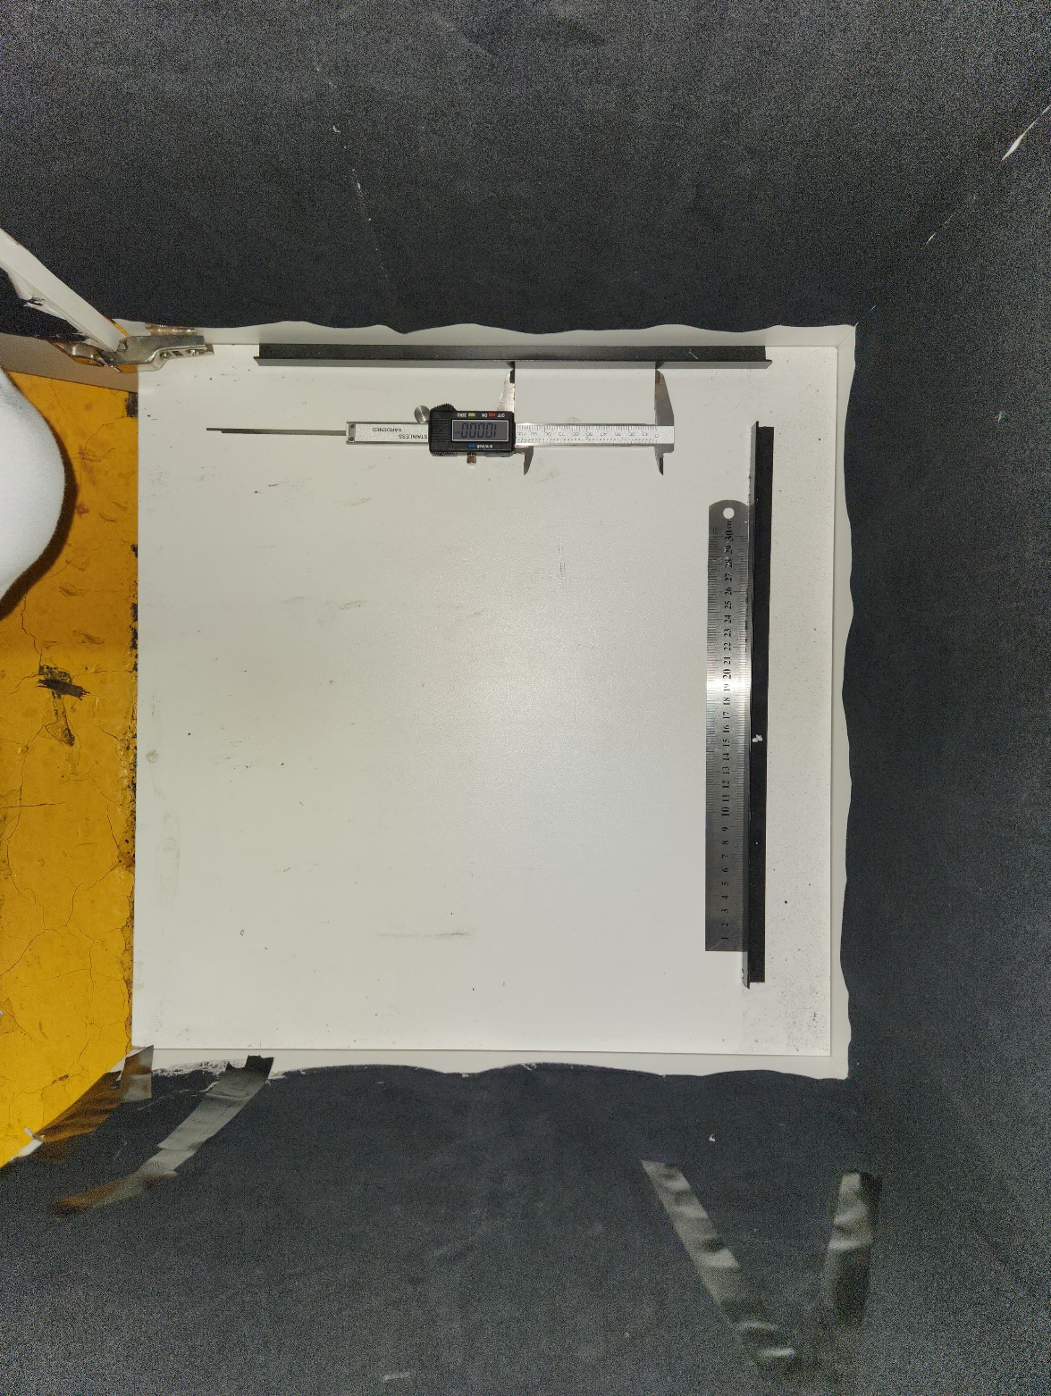

 |  |  |  | 0.02509718780

Marcação da barra H: 36,3 cm |  | Quantidade de pixels GIMP: 1445 | 0.0251211073
Marcação da barra V 39,8 cm |  | Quantidade de pixels GIMP: 1593 | 0.0249843063
Marcação do paquímetro: 10 cm |  | Quantidade de pixels GIMP: 399 | 0.0250626566
Marcação da régua: 20 cm (interv 20-30) |  | Quantidade de pixels GIMP: 793 | 0.0252206810
 | Pix Factor (Média) em milímetros = 0,002509718780

